Zap. Centrica Aislada
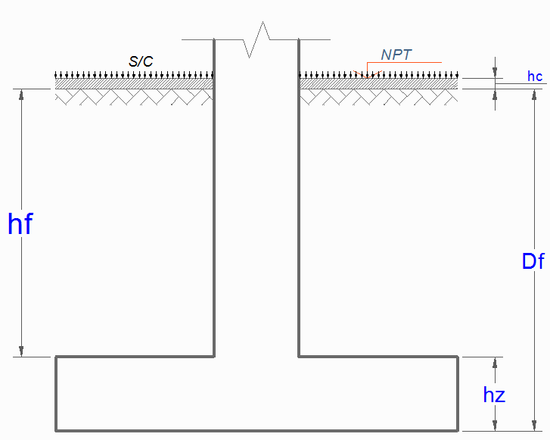
ZAPATA CENTRICA |  |  |  |  |  |  |  |  |  |  |  | Columna | Peso Total (Kg) | PD Total (Kg) | PL Total (Kg) | t1 (m) | t2 (m) | T (m) | S (m) | PERALTE (m) | Rigidez Resorte (Tn/m)
 |  |  | ACI 318S-08 |  |  |  |  |  |  |  |  | 1B | 96909.28 | 73091.48 | 23817.8 | 0.30 | 0.75 | 1.75 | 1.75 | 0.30 | 7656.25 | Story | Point | Load | FX | FY | FZ | MX | MY | MZ | Story | Point | Load | FX | FY | FZ | MX | MY | MZ
Col: | 3A |  |  |  |  |  |  |  |  |  |  | 1C | 96269.67 | 71488.08 | 24781.59 | 0.30 | 0.75 | 1.75 | 1.75 | 0.30 | 7656.25 | BASE | 6 | PD | -2123.44 | -275.39 | 73091.48 | 162.178 | -1524.115 | -0.195 | BASE | 6 | PL | -973.11 | -124.07 | 23817.8 | 72.937 | -698.479 | -0.115
Pd = | 42417.92 | Kg |  |  |  |  |  |  |  |  |  | 2A | 114273.86 | 85011.74 | 29262.12 | 0.75 | 0.30 | 1.75 | 1.75 | 0.30 | 7656.25 | BASE | 7 | PD | -1246.72 | 198.67 | 71488.08 | -138.388 | -897.621 | -0.195 | BASE | 7 | PL | -624.31 | 92.64 | 24781.59 | -64.857 | -449.44 | -0.115
Pl = | 13527.36 | Kg |  |  |  |  |  |  |  |  |  | 4A | 92903.56 | 71359.49 | 21544.07 | 0.95 | 0.30 | 1.75 | 1.75 | 0.30 | 7656.25 | BASE | 12 | PD | -38.29 | 1113.5 | 85011.74 | -801.235 | -24.105 | -0.195 | BASE | 12 | PL | -9.29 | 569.62 | 29262.12 | -409.884 | -5.664 | -0.115
Df = | 1.20 | m |  |  |  |  |  |  |  |  |  | 2D | 111962.18 | 84873.8 | 27088.38 | 0.95 | 0.30 | 1.75 | 1.75 | 0.30 | 7656.25 | BASE | 14 | PD | -727.04 | 830.23 | 71359.49 | -596.644 | -432.078 | -0.304 | BASE | 14 | PL | -327.73 | 424.84 | 21544.07 | -305.359 | -194.715 | -0.211
S/C = | 500 | Kg/m² |  |  |  |  |  |  |  |  |  | 10D | 85621.35 | 65757.52 | 19863.83 | 0.95 | 0.30 | 1.75 | 1.75 | 0.30 | 7656.25 | BASE | 15 | PD | 503.08 | 839.41 | 84873.8 | -604.555 | 300.476 | -0.304 | BASE | 15 | PL | 248.2 | 430.91 | 27088.38 | -310.336 | 148.261 | -0.211
t1 = | 0.75 | m |  |  |  |  |  |  |  |  |  | 5B | 88366.08 | 64683.4 | 23682.68 | 0.75 | 0.30 | 1.75 | 1.75 | 0.30 | 7656.25 | BASE | 17 | PD | -162.25 | 731.8 | 65757.52 | -526.417 | -95.846 | -0.304 | BASE | 17 | PL | -53.69 | 379.1 | 19863.83 | -272.735 | -31.569 | -0.211
t2 = | 0.30 | m |  |  |  |  |  |  |  |  |  | 5C | 89626.07 | 65640.59 | 23985.48 | 0.75 | 0.30 | 1.75 | 1.75 | 0.30 | 7656.25 | BASE | 18 | PD | -441.5 | 738.06 | 64683.4 | -530.826 | -285.386 | -0.224 | BASE | 18 | PL | -212.71 | 389.28 | 23682.68 | -279.986 | -137.472 | -0.156
hc = | 0.20 | m |  |  |  |  |  |  |  |  |  | 3A | 55945.28 | 42417.92 | 13527.36 | 0.75 | 0.30 | 2.30 | 2.35 | 0.30 | 13512.50 | BASE | 19 | PD | 228.39 | 731.76 | 65640.59 | -526.705 | 148.317 | -0.224 | BASE | 19 | PL | 112.89 | 388.03 | 23985.48 | -279.289 | 73.327 | -0.156
ϒm = | 1900 | Kg/m³ |  |  |  |  |  |  |  |  |  | 3D | 48435.65 | 38541.74 | 9893.91 | 0.30 | 0.75 | 2.30 | 2.35 | 0.30 | 13512.50 | BASE | 21 | PD | -283.1 | 454.22 | 42417.92 | -326.672 | -183.01 | -0.224 | BASE | 21 | PL | -113.14 | 242.63 | 13527.36 | -174.522 | -73.101 | -0.156
σt = | 0.90 | Kg/cm² |  |  |  |  |  |  |  |  |  | 2B | 60312.18 | 47291.83 | 13020.35 | 0.30 | 0.75 | 2.75 | 2.80 | 0.30 | 19250.00 | BASE | 24 | PD | 216.81 | 156.98 | 38541.74 | -100.121 | 154.655 | -0.224 | BASE | 24 | PL | 105.54 | 103.05 | 9893.91 | -66.001 | 75.08 | -0.156
f'c = | 210 | Kg/cm² |  |  |  |  |  |  |  |  |  | 2C | 81832.12 | 59920.02 | 21912.1 | 0.30 | 0.75 | 2.75 | 2.80 | 0.30 | 19250.00 | BASE | 25 | PD | 394.11 | -541.8 | 47291.83 | 354.18 | 287.375 | -0.195 | BASE | 25 | PL | 180.24 | -236.89 | 13020.35 | 154.921 | 131.345 | -0.115
f'c = | 280 | Kg/cm² |  |  |  |  |  |  |  |  |  | 4B | 64779.11 | 50241.33 | 14537.78 | 0.75 | 0.30 | 2.75 | 2.80 | 0.30 | 19250.00 | BASE | 26 | PD | 585.19 | 13.39 | 59920.02 | -4.263 | 420.525 | -0.195 | BASE | 26 | PL | 292.44 | 6.11 | 21912.1 | -1.753 | 210.159 | -0.115
fy = | 4200 | Kg/cm² |  |  |  |  |  |  |  |  |  | 4C | 64592.86 | 50410.58 | 14182.28 | 0.75 | 0.30 | 2.75 | 2.80 | 0.30 | 19250.00 | BASE | 29 | PD | 395.28 | -356.45 | 50241.33 | 256.495 | 255.912 | -0.195 | BASE | 29 | PL | 161.98 | -169.54 | 14537.78 | 122 | 104.872 | -0.115
 |  |  |  |  |  |  |  |  |  |  |  | 3B | 52518.77 | 43096.02 | 9422.75 | 0.95 | 0.30 | 3.25 | 3.25 | 0.35 | 26406.25 | BASE | 30 | PD | 36.21 | -456.75 | 50410.58 | 328.67 | 23.446 | -0.224 | BASE | 30 | PL | 23.34 | -227.19 | 14182.28 | 163.481 | 15.113 | -0.156
$$σ_{n}=σ_{t}−γ_{pom}∙h_{f}−h_{z}∙γ_{c−}S/C$$
1° | Esfuerzo Neto del Terreno |  |  |  |  |  |  |  |  |  |  | 3C | 83340.29 | 64862.01 | 18478.28 | 0.95 | 0.30 | 3.25 | 3.25 | 0.35 | 26406.25 | BASE | 32 | PD | -556.87 | -332.57 | 43096.02 | 239.313 | -331.614 | -0.332 | BASE | 32 | PL | -230.63 | -161.48 | 9422.75 | 116.197 | -137.338 | -0.247
 |  |  |  |  |  |  |  |  |  |  |  | 2H | 76771.41 | 59680.31 | 17091.1 | 0.95 | 0.30 |  |  |  |  | BASE | 33 | PD | -833.53 | -316.75 | 64862.01 | 227.933 | -496.367 | -0.304 | BASE | 33 | PL | -346.37 | -152.72 | 18478.28 | 109.893 | -206.26 | -0.211
 | σn = | 0.57 | Kg/cm² |  |  |  |  |  |  |  |  | 5H | 90224.82 | 67184.85 | 23039.97 | 0.75 | 0.30 |  |  |  |  | BASE | 35 | PD | -601.89 | -373.63 | 59680.31 | 268.857 | -358.424 | -0.264 | BASE | 35 | PL | -246.41 | -176.39 | 17091.1 | 126.93 | -146.738 | -0.155
 |  |  |  |  |  |  |  |  |  |  |  | 6I | 92354.43 | 68749.15 | 23605.28 | 0.75 | 0.30 |  |  |  |  | BASE | 36 | PD | -403.84 | -527.64 | 67184.85 | 379.685 | -261.457 | -0.195 | BASE | 36 | PL | -183.32 | -270.08 | 23039.97 | 194.346 | -118.687 | -0.115
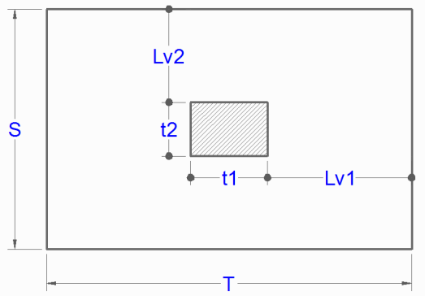
2° | Area de la Zapata |  | T = S = 3.12 x 3.12 m2 |  |  |  |  |  |  |  |  | 7I | 257019.75 | 183979.23 | 73040.52 | 0.65 | 0.65 |  |  |  |  | BASE | 37 | PD | 207.44 | -584.56 | 68749.15 | 420.641 | 134.303 | -0.195 | BASE | 37 | PL | 102.99 | -297.67 | 23605.28 | 214.202 | 66.679 | -0.115
 |  |  |  |  |  |  |  |  |  |  |  | 4D | 251058.28 | 179764.14 | 71294.14 | 0.65 | 0.65 |  |  |  |  | BASE | 60 | PD | 57.57 | 38.82 | 183979.23 | -55.229 | 52.489 | -0.97 | BASE | 60 | PL | 17.28 | 21.23 | 73040.52 | -29.335 | 6.233 | -0.57
 | Azap = | 97465.644599 | cm² | 97150 | cm² |  |  |  |  |  |  | 5D | 252274.18 | 180617.32 | 71656.86 | 0.65 | 0.65 |  |  |  |  | BASE | 62 | PD | 13.79 | 41.68 | 179764.14 | -59.134 | -4.974 | -0.97 | BASE | 62 | PL | -7.25 | 21.2 | 71294.14 | -29.293 | -25.908 | -0.57
 |  |  |  |  |  |  |  |  |  |  |  |  | 241476.68 | 160969.41 | 80507.27 | 0.65 | 0.65 |  |  |  |  | BASE | 64 | PD | -176.37 | 21.28 | 180617.32 | -31.261 | -262.431 | -0.97 | BASE | 64 | PL | -107.66 | 10.47 | 71656.86 | -14.626 | -161.717 | -0.57
 | Debe Cumplir que Lv1 = Lv2: |  |  |  |  |  |  |  |  |  |  |  | 233173.54 | 155678.81 | 77494.73 | 0.65 | 0.65 |  |  |  |  | BASE | 67 | PD | -231.69 | -99.71 | 160969.41 | 154.932 | -342.691 | -0.97 | BASE | 67 | PL | -110.38 | -48.08 | 80507.27 | 77.646 | -168.187 | -0.57
 |  |  |  |  |  |  |  |  |  |  |  |  | 232688.36 | 155330.91 | 77357.45 | 0.65 | 0.65 |  |  |  |  | BASE | 69 | PD | -243.25 | 42.52 | 155678.81 | -39.379 | -356.149 | -0.97 | BASE | 69 | PL | -116.82 | 22.18 | 77494.73 | -18.342 | -175.606 | -0.57
 | T = 3.35 m |  | 3.35 | m |  |  |  |  |  |  |  |  | 107187.25 | 84784.33 | 22402.92 | 0.65 | 0.65 |  |  |  |  | BASE | 71 | PD | -176.12 | -62.58 | 155330.91 | 104.205 | -262.093 | -0.97 | BASE | 71 | PL | -84.24 | -32.83 | 77357.45 | 56.815 | -129.715 | -0.57
 | S = 2.89 m |  | 2.90 | m |  |  |  |  |  |  |  |  | 115782.79 | 89227.83 | 26554.96 | 0.65 | 0.65 |  |  |  |  | BASE | 72 | PD | 15537.45 | 158.82 | 84784.33 | -285.507 | -692.354 | -17.108 | BASE | 72 | PL | 4059 | 40.97 | 22402.92 | -35.603 | -353.241 | 1.621
 |  |  |  |  |  |  |  |  |  |  |  |  | 118224.83 | 93172.28 | 25052.55 | 0.65 | 0.65 |  |  |  |  | BASE | 73 | PD | -16042.01 | 1086.42 | 89227.83 | -2241.497 | 1165.386 | 94.151 | BASE | 73 | PL | -4551.42 | 401.67 | 26554.96 | -812.587 | 603.051 | 34.278
 | Lv1 = Lv2 = | 1.300 | m |  |  |  |  |  |  |  |  |  | 137399.98 | 104783.2 | 32616.78 | 0.65 | 0.65 |  |  |  |  | BASE | 76 | PD | 17348.48 | -925.02 | 93172.28 | 1206.807 | -822.372 | -19.996 | BASE | 76 | PL | 4631.58 | -486.34 | 25052.55 | 604.636 | -411.368 | -14.562
 | = | 1.300 | m | Conforme |  |  |  |  |  |  |  |  | 124091.5 | 91731.45 | 32360.05 | 0.65 | 0.65 |  |  |  |  | BASE | 77 | PD | -18681.27 | -1388.79 | 104783.2 | 2276.929 | 1321.682 | -58.432 | BASE | 77 | PL | -5565.29 | -804.7 | 32616.78 | 1343.473 | 679.272 | -40.229
$$σ_{u}=\frac{P_{u}}{A_{zap}}$$
$$P_{u}=1.4∙P_{D}+1.7∙P_{L}→NTE E.060$$
 |  |  |  |  |  |  |  |  |  |  |  |  | 130545.66 | 94627.62 | 35918.04 | 0.65 | 0.65 |  |  |  |  | BASE | 78 | PD | 16685.69 | -65.07 | 91731.45 | 19.477 | -1301.459 | -18.573 | BASE | 78 | PL | 5909.83 | 14.61 | 32360.05 | -80.775 | -654.651 | -14.975
$$P_{u}=1.2∙P_{D}+1.6∙P_{L}→ACI 318S−08$$
3° | Reaccion Neta del Terreno |  |  |  |  |  |  |  |  |  |  |  | 127333.01 | 93921.98 | 33411.03 | 0.65 | 0.65 |  |  |  |  | BASE | 79 | PD | -18180.64 | -222.26 | 94627.62 | 449.103 | 370.393 | -18.931 | BASE | 79 | PL | -7005.12 | -116.28 | 35918.04 | 256.871 | 193.47 | -12.934
 |  |  |  |  |  |  |  |  |  |  |  |  | 135847.68 | 98069.96 | 37777.72 | 0.65 | 0.65 |  |  |  |  | BASE | 80 | PD | 17100.79 | -637.52 | 93921.98 | 1049.105 | -1353.964 | 24.615 | BASE | 80 | PL | 6113.75 | -384.18 | 33411.03 | 656.793 | -679.736 | 19.75
$$A_{zap}=T×S$$
 | Pu = | 72545.28 | Kg |  |  |  |  |  |  |  |  |  | 162862.09 | 120942.38 | 41919.71 | 0.65 | 0.65 |  |  |  |  | BASE | 81 | PD | -18800.24 | -349.81 | 98069.96 | 478.121 | 405.821 | 5.309 | BASE | 81 | PL | -7339.2 | -167.16 | 37777.72 | 199.203 | 211.776 | 7.713
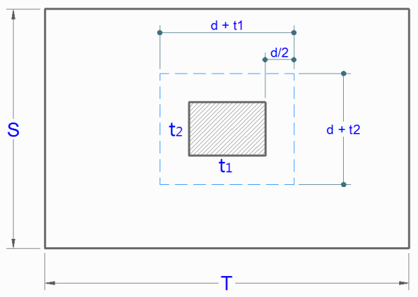
 | Azap = | 97150 | cm² |  |  |  |  |  |  |  |  |  | 240253.09 | 174811.97 | 65441.12 | 0.65 | 0.65 |  |  |  |  | BASE | 93 | PD | 4516.91 | 1045.51 | 120942.38 | -1429.826 | 6108.612 | -0.97 | BASE | 93 | PL | 2143.83 | 506.98 | 41919.71 | -693.331 | 2894.026 | -0.57
 | Wu = | 0.75 | Kg/cm² |  |  |  |  |  |  |  |  |  | 210073.31 | 150495.06 | 59578.25 | 0.65 | 0.65 |  |  |  |  | BASE | 94 | PD | -2327.8 | -646.24 | 174811.97 | 868.825 | -3189.12 | -0.97 | BASE | 94 | PL | -1008.34 | -259.46 | 65441.12 | 348.067 | -1387.513 | -0.57
 |  |  |  |  |  |  |  |  |  |  |  |  | 199299.88 | 142970.49 | 56329.39 | 0.65 | 0.65 |  |  |  |  | BASE | 95 | PD | 339.36 | 15.62 | 150495.06 | -30.557 | 439.818 | -0.97 | BASE | 95 | PL | 177.31 | 8.72 | 59578.25 | -16.367 | 226.238 | -0.57
4° | Dimensionamiento de la altura hz de la Zapata |  |  |  |  |  |  |  |  |  |  |  | 189807.49 | 136509.75 | 53297.74 | 0.65 | 0.65 |  |  |  |  | BASE | 96 | PD | 508.94 | 34.79 | 142970.49 | -56.741 | 673.841 | -0.97 | BASE | 96 | PL | 259.03 | 17.6 | 56329.39 | -28.498 | 339.256 | -0.57
$$V_{U}≤{∅∙V}_{C}$$
 |  |  |  |  |  |  |  |  |  |  |  |  | 195740.38 | 141356.79 | 54383.59 | 0.65 | 0.65 |  |  |  |  | BASE | 97 | PD | 552.16 | -84.89 | 136509.75 | 106.753 | 735.224 | -0.97 | BASE | 97 | PL | 279.47 | -42.2 | 53297.74 | 53.203 | 368.568 | -0.57
 | ● Por Punzonamiento |  |  |  |  |  |  |  |  |  |  |  | 214978.91 | 154124.09 | 60854.82 | 0.65 | 0.65 |  |  |  |  | BASE | 98 | PD | -104.86 | 236.57 | 141356.79 | -327.166 | -171.147 | -0.97 | BASE | 98 | PL | -50.24 | 125.47 | 54383.59 | -172.886 | -87.123 | -0.57
 |  |  | φ = | 0.75 |  |  |  |  |  |  |  |  | 224748.87 | 163113.19 | 61635.68 | 0.65 | 0.65 |  |  |  |  | BASE | 99 | PD | -33.4 | -14.84 | 154124.09 | 14.574 | -64.768 | -0.97 | BASE | 99 | PL | -16.61 | -9.09 | 60854.82 | 10.029 | -35.943 | -0.57
$$1.06∙∅∙\sqrt{f^{′}c}∙b_{o}∙d$$
 | Vu = | 72545.28 - 0.75(75 + d)(30 + d) |  |  |  |  |  |  |  |  |  |  | 246452.9 | 177552.17 | 68900.73 | 0.65 | 0.65 |  |  |  |  | BASE | 100 | PD | -1401.52 | 577.41 | 163113.19 | -786.741 | -1932.965 | -0.97 | BASE | 100 | PL | -682.99 | 285.41 | 61635.68 | -388.128 | -946.869 | -0.57
$$b_{o}=2∙\left(t1+d\right)+2∙\left(t2+d\right)$$
 | φVc = |  |  |  |  |  |  |  |  |  |  |  | 256882.14 | 184267.63 | 72614.51 | 0.65 | 0.65 |  |  |  |  | BASE | 101 | PD | 1932.39 | 842.16 | 177552.17 | -1146.464 | 2606.407 | -0.97 | BASE | 101 | PL | 822.01 | 357.37 | 68900.73 | -485.903 | 1103.591 | -0.57
 |  |  |  |  |  |  |  |  |  |  |  |  | 288504.16 | 204454 | 84050.16 | 0.65 | 0.65 |  |  |  |  | BASE | 102 | PD | 1167.83 | 1070.88 | 184267.63 | -1453.711 | 1558.098 | -0.97 | BASE | 102 | PL | 592.78 | 543.02 | 72614.51 | -736.074 | 786.563 | -0.57
 | d = | 20.66 | cm |  |  |  |  |  |  |  |  | 4E | 291416.52 | 206225.55 | 85190.97 | 0.65 | 0.65 |  |  |  |  | BASE | 103 | PD | -25.86 | -8.37 | 204454 | 12.759 | -61.482 | -0.97 | BASE | 103 | PL | -12.3 | -3.11 | 84050.16 | 5.994 | -34.184 | -0.57
 | r = | 7.5 | cm |  |  |  |  |  |  |  |  |  | 288233.68 | 204060.79 | 84172.89 | 0.65 | 0.65 |  |  |  |  | BASE | 104 | PD | 47.46 | 128.62 | 206225.55 | -174.399 | 41.018 | -0.97 | BASE | 104 | PL | 24.82 | 65.89 | 85190.97 | -88.285 | 17.902 | -0.57
 | Diametro de Varilla φ : |  | 5/8" | hz = | 30 | cm |  | hz = | 30 | cm |  |  | 289526.96 | 205779.04 | 83747.92 | 0.65 | 0.65 |  |  |  |  | BASE | 105 | PD | 27.59 | -201.73 | 204060.79 | 276.933 | 16.223 | -0.97 | BASE | 105 | PL | 15.61 | -103.14 | 84172.89 | 142.647 | 6.694 | -0.57
 | dprom = | 20.9125 | cm |  |  |  |  |  |  |  |  |  | 243267.23 | 174786.51 | 68480.72 | 0.65 | 0.65 |  |  |  |  | BASE | 106 | PD | 1071.01 | 986.83 | 205779.04 | -1339.511 | 1436.021 | -0.97 | BASE | 106 | PL | 545.94 | 494.91 | 83747.92 | -670.709 | 728.498 | -0.57
 |  |  |  |  | Vu/φVc = |  |  | 0.92 |  |  |  |  | 203209.84 | 149521.96 | 53687.88 | 0.65 | 0.65 |  |  |  |  | BASE | 107 | PD | -1147.31 | 338.5 | 174786.51 | -455.073 | -1587.566 | -0.97 | BASE | 107 | PL | -586.29 | 164.45 | 68480.72 | -219.621 | -815.478 | -0.57
$$∅∙V_{C}=0.53∙∅∙\sqrt{f´c}∙b∙d$$
 |  |  |  |  |  |  |  |  |  |  |  |  | 274015.99 | 195106.1 | 78909.89 | 0.65 | 0.65 |  |  |  |  | BASE | 108 | PD | -1365.45 | -188.28 | 149521.96 | 260.682 | -1879.183 | -0.97 | BASE | 108 | PL | -804.41 | -39.43 | 53687.88 | 57.4 | -1109.039 | -0.57
 | ● Verificación por Cortante |  |  |  |  |  |  |  |  |  |  |  | 224674.79 | 161581.77 | 63093.02 | 0.65 | 0.65 |  |  |  |  | BASE | 109 | PD | -2443.39 | 1551.92 | 195106.1 | -2103.792 | -3339.122 | -0.97 | BASE | 109 | PL | -1207.23 | 777.46 | 78909.89 | -1052.55 | -1653.601 | -0.57
 | φ = | 0.75 |  |  |  |  |  |  |  |  |  |  | 108069.93 | 85112.06 | 22957.87 | 0.65 | 0.65 |  |  |  |  | BASE | 110 | PD | 1415.02 | 831.85 | 161581.77 | -1122.182 | 1893.973 | -0.97 | BASE | 110 | PL | 667.34 | 465.96 | 63093.02 | -627.395 | 887.877 | -0.57
 | Vdu = | 23623.233528 |  |  |  |  |  |  |  |  |  |  | 256034.37 | 183528.77 | 72505.6 | 0.65 | 0.65 |  |  |  |  | BASE | 111 | PD | -477.91 | -495.68 | 85112.06 | 681.579 | -673.256 | -0.97 | BASE | 111 | PL | -124.74 | -187.88 | 22957.87 | 261.002 | -185.543 | -0.57
 | φVc = | 34934.194365 |  | Vdu < φVc ………..(Conforme) |  |  |  |  |  |  |  |  | 211594.17 | 149783.24 | 61810.93 | 0.65 | 0.65 |  |  |  |  | BASE | 112 | PD | 1272.92 | 926.51 | 183528.77 | -1250.795 | 1710.358 | -0.97 | BASE | 112 | PL | 595.33 | 379.17 | 72505.6 | -509.481 | 795.594 | -0.57
 |  |  |  |  |  |  |  |  |  |  |  |  | 194452.42 | 139944.49 | 54507.93 | 0.65 | 0.65 |  |  |  |  | BASE | 113 | PD | -3565.73 | 533.38 | 149783.24 | -712.578 | -4873.559 | -0.97 | BASE | 113 | PL | -1628.94 | 329.29 | 61810.93 | -439.316 | -2232.166 | -0.57
 |  |  |  |  |  |  |  |  |  |  |  |  | 253515.13 | 178168.55 | 75346.58 | 0.65 | 0.65 |  |  |  |  | BASE | 114 | PD | 402.84 | 35.83 | 139944.49 | -36.546 | 523.452 | -0.97 | BASE | 114 | PL | 208.49 | 19.06 | 54507.93 | -17.79 | 267.226 | -0.57
 |  |  |  |  |  |  |  |  |  |  |  |  | 190194.11 | 128424.53 | 61769.58 | 0.65 | 0.65 |  |  |  |  | BASE | 115 | PD | -1525.68 | 1894.33 | 178168.55 | -2561.754 | -2092.198 | -0.97 | BASE | 115 | PL | -703.27 | 942.38 | 75346.58 | -1272.347 | -968.856 | -0.57
 |  |  |  |  |  |  |  |  |  |  |  |  | 215835.99 | 144698.18 | 71137.81 | 0.65 | 0.65 |  |  |  |  | BASE | 116 | PD | 415.78 | 481.96 | 128424.53 | -643.263 | 539.472 | -0.97 | BASE | 116 | PL | 205.76 | 245.94 | 61769.58 | -326.107 | 262.316 | -0.57
5° | Diseño por Flexión |  | φ = | 0.9 |  |  |  |  |  |  |  |  | 228394.64 | 153994.46 | 74400.18 | 0.65 | 0.65 |  |  |  |  | BASE | 117 | PD | 737.25 | 39.62 | 144698.18 | -38.937 | 983.414 | -0.97 | BASE | 117 | PL | 366.61 | 20.87 | 71137.81 | -18.611 | 484.863 | -0.57
$$R_{u}=\frac{M_{u}}{b∙d^{2}}$$
 |  |  |  |  |  |  |  |  |  |  |  |  | 205605.98 | 138293.09 | 67312.89 | 0.65 | 0.65 |  |  |  |  | BASE | 118 | PD | 1994.7 | 2564.56 | 153994.46 | -3469.313 | 2691.067 | -0.97 | BASE | 118 | PL | 974.93 | 1295.08 | 74400.18 | -1749.735 | 1311.372 | -0.57
 | ● Dirección Longitudinal |  |  | Usar 75 φ 5/8" @ 3.7 cm |  |  |  |  |  |  |  |  | 211127.61 | 142218.89 | 68908.72 | 0.65 | 0.65 |  |  |  |  | BASE | 119 | PD | -131.59 | 505.7 | 138293.09 | -672.179 | -208.35 | -0.97 | BASE | 119 | PL | -63.81 | 258.2 | 67312.89 | -340.789 | -105.977 | -0.57
$$ρ=\frac{100∙φ∙f_{c}^{′}∙f_{y}−\sqrt{{\left(100∙φ∙f_{c}^{′}∙f_{y}\right)}^{2}−23600∙φ∙R_{u}∙f_{c}^{′}∙f_{y}^{2}}}{118∙φ∙f_{y}^{2}}$$
 | Mu = | 18298.734806 | Kg - m |  |  |  |  |  |  |  |  |  | 171283.78 | 116418.1 | 54865.68 | 0.65 | 0.65 |  |  |  |  | BASE | 120 | PD | -2205.12 | -1733.37 | 142218.89 | 2373.965 | -3015.379 | -0.97 | BASE | 120 | PL | -1102.07 | -876.2 | 68908.72 | 1202.534 | -1510.721 | -0.57
 | Ru = | 14.43 | Kg/cm² |  |  |  |  |  |  |  |  |  | 181343.94 | 122797.18 | 58546.76 | 0.65 | 0.65 |  |  |  |  | BASE | 121 | PD | -1919.06 | 946.64 | 116418.1 | -1264.026 | -2636.173 | -0.97 | BASE | 121 | PL | -978.4 | 473.13 | 54865.68 | -628.839 | -1348.259 | -0.57
 | ρ = | 0.0040063779257 |  |  |  |  |  |  |  |  |  |  | 106443.22 | 73872.3 | 32570.92 | 0.65 | 0.65 |  |  |  |  | BASE | 122 | PD | 17.23 | -2440.88 | 122797.18 | 3338.728 | 4.209 | -0.97 | BASE | 122 | PL | -6.77 | -1231.9 | 58546.76 | 1687.855 | -22.49 | -0.57
 | ρmin = | 0.0018 |  |  |  |  |  |  |  |  |  |  | 147096.63 | 104914.29 | 42182.34 | 0.65 | 0.65 |  |  |  |  | BASE | 123 | PD | -158.72 | 115.36 | 73872.3 | -305.363 | -465.604 | -1.115 | BASE | 123 | PL | -83.87 | 61.05 | 32570.92 | -157.843 | -250.296 | -0.776
 | As = | 34.9 | cm² |  |  |  |  |  |  |  |  |  |  |  |  | 0.65 | 0.65 |  |  |  |  | BASE | 124 | PD | -750.37 | -119.42 | 104914.29 | 347.749 | -2108.817 | -1.115 | BASE | 124 | PL | -364.77 | -98.52 | 42182.34 | 286.007 | -1030.118 | -0.776
 | Av = | 1.98 | cm² |  |  |  |  |  |  |  |  |  |  |  |  | 0.65 | 0.65 |  |  |  |  | BASE | 125 | PD | -2398.84 | 1143.86 | 113545.29 | -1531.998 | -3290.31 | -0.97 | BASE | 125 | PL | -947.65 | 632.37 | 44255.49 | -845.085 | -1306.436 | -0.57
 | # var = | 17.6 |  | 75 | varillas |  |  |  |  |  |  |  |  |  |  | 0.65 | 0.65 |  |  |  |  | BASE | 126 | PD | -425.51 | 161.55 | 128588.38 | -195.198 | -602.802 | -0.97 | BASE | 126 | PL | -201.52 | 81.48 | 61996.06 | -95.36 | -289.943 | -0.57
 | Esp. S = | 3.7 | cm |  |  |  |  |  |  |  |  |  |  |  |  |  |  |  |  |  |  | BASE | 127 | PD | -1409.16 | -2057.24 | 114916.35 | 2820.85 | -1933.877 | -0.97 | BASE | 127 | PL | -658.27 | -1034.79 | 53983.52 | 1422.022 | -907.71 | -0.57
 |  |  |  |  |  |  |  |  |  |  |  |  |  |  |  |  |  |  |  |  |  | BASE | 191 | PD | 107.6 | -211.05 | 25526.58 | 148.241 | 75.58 | -0.256 | BASE | 191 | PL | 52.96 | -116.43 | 6424.37 | 81.78 | 37.197 | -0.178
 | ● Dirección Transversal |  |  | Usar 13 φ 5/8" @ 26.5 cm

 | Ast = | 40.26 | cm2 |  |  |  |  |  |  |  |  |  | 3635298.1849
 | # var = | 20.3 |  | 13 | varillas
 | Esp. S = | 26.5 | cm
 |  |  |  |  |  |  |  |  |  |  |  | 20.66
6° | Transferencia de Carga de la Columna a la Zapata
$$P_{n}=\frac{P_{U}}{∅}$$
 |  |  |  |  |  |  |  |  |  |  |  |  |  |  | 92266.854844
 | ● Resistencia al Aplastamiento de la Columna |  |  |  |  | φn = | 0.65
 |  |  |  |  |  |  |  |  |  |  |  | Esfuerzos por Punzonamiento
$$P_{nb}=0.85∙f_{c}^{′}∙A_{C}$$
 |  |  | Sobre la Columna |  | Pn = |  | 111608.12308 | Kg |  |  |  | φVc = | 70747.766727 | Kg | 38586.991045
 |  |  | De la Columna |  | Pnb = |  | 535500 | Kg |  |  |  | Vu = | 65252.451742 | Kg | 35589.756222

 |  |  | Pn < Pnb ……….(No Necesita Dowels) |  |  |  |  |  |  |  |  |  |  |  | 3646.4141291
 |  |  |  | Asmin = | 11.3 | cm2 |  |  |  |  |  |  | 26.6

$$\sqrt{\frac{A_{2}}{A_{1}}}≤2$$
 | ● Resistencia al Aplastamiento en el Concreto de la Zapata
 |  |  |  |  | A1 = |  | 0.225 | m²
 |  |  |  |  | A2 = |  | 4.49 | m²
 |  |  |  |  | A2 | = | 4.47 |  | 2
$$P_{nb}=0.85∙f_{c}^{′}∙A_{O}$$
 |  |  |  |  | A1
 |  |  |  |  | Ao = |  | 0.45 | m²
 |  |  |  |  | Pnb = |  | 803250 | Kg
 |  |  | Pn < Pnb ……….(No Necesita Dowels)
 |  |  |  | Asmin = | 11.3 | cm2

 | Acero de Espera(Dowels) entre columna y Zapata As = |  |  |  |  | 11.3 | cm² | Usar 9 φ1/2"
 |  | Diametro de la Varilla a Usar φ: |  |  | 1/2" |  | Av = |  | 1.27 | cm²
 |  |  | Numero de Varillas : |  | 9
 |  |  |  |  |  |  |  |  |  |  |  | ldc1 = | 23.9 | cm
7° | Longitud de Desarrollo del Refuerzo en espera(Dowels) a compresión |  |  |  |  |  |  |  |  |  |  | ldc2 = | 23.5 | cm
$$l_{dc}=0.075∙\frac{f_{y}}{λ∙\sqrt{f_{c}^{′}}}∙d_{b}$$
$$l_{dc}=0.0044∙f_{y}∙d_{b}$$
 |  |  |  |  |  |  |  |  |  |  |  | ldc1 = | 27.6 | cm
 |  |  |  |  |  |  |  |  |  |  |  | ldc2 = | 23.5 | cm
 |  |  |  |  | ldcmin = | 20 | cm
 | ● En la Columna |  |  | ldc = | 23.9 | cm |  |  |  |  |  |  | Cb = | Distancia medida del centro de una barra o alambre a la superficie mas cercana del concrero
 | ● En la Zapata |  |  | ldc = | 27.6 | cm | Valor Predominante |  |  |  |  |  |  | La mitad de la separación centro a centro de las barras o alambres que se desarrollan

 | Longitud disponible para el Desarrollo de las Barras o Dowels a compresión = |  |  |  |  |  |  |  |  | 30 - 7.5 - 3.175 - 1.27 |  |  | Nota: | Colocar la Primera Capa de Refuerzo en la Dirección Corta y la Segunda Capa
 |  |  |  |  |  |  |  |  | = | 19 | cm |  |  | en la Dirección Larga
 | Aumentar la Altura de la Zapata o cambiar el Diamtro de las Barras(Dowels) para garantizar el desarrollo ldc

8° | Longitud de Desarrollo del Refuerzo de la Zapata
$$l_{d}=\left(\frac{fy}{3.51∙λ∙\sqrt{f^{′}c}}∙\frac{ψ_{t}∙ψ_{e}∙ψ_{s}}{\left(\frac{c_{b}+k_{tr}}{d_{b}}\right)}\right)∙d_{b}$$
$$\frac{c_{b}+k_{tr}}{d_{b}}≤2.5$$
$$k_{tr}=\frac{40∙A_{tr}}{sn}$$
$$c_{b}=\frac{S−2∙\left(r+d_{b}\right)}{2∙\left(n−1\right)}$$
$$c_{b}=r+\frac{d_{b}}{2}$$
 |  |  |  |  |  |  |  |  |  |  |  |  |  | Direccion Longitudinal
 |  |  |  |  |  |  |  |  |  |  |  | 5.08

$$\frac{c_{b}+k_{tr}}{d_{b}}≤$$
 |  | Cb = | 1.80 | cm
 |  | Ktr = | 0.00 | No hay Estribos |  |  | 1.1 |  | 1.1 |  |  |  |  | 1.80 | cm | 290 - 2*(7.5 + 1.5875) |  |  | 7.5 + 1.5875/2
 |  | db = | 1.5875 | cm |  |  |  |  |  |  |  |  | Cb = | 8.30 | cm | 148
$$c_{b}=r+{1.5∙d}_{b}$$
 |  | Ψt = | 1 |  |  |  |  |  |  |  |  |  |  | 9.90 | cm
 |  | Ψe = | 1.0 |  | Ψt*Ψe = 1 < 1.7
 |  | Ψs = | 0.8 |  |  |  |  |  |  |  |  |  |  |  |  |  |  | 7.5 + 1.5*1.5875
 |  | λ = | 1.0 | C° de Peso Normal
 |  |  |  |  |  |  | ld = | 92 | cm
 |  |  |  |  |  |  | ldmin = | 30 | cm
$$L_{V}−r$$
$$L_{V1}=\frac{T−t_{1}}{2} Λ L_{V2}=\frac{S−t_{2}}{2}$$
 |  | Longitud de Desarrollo Disonible :

$$c_{b}=\frac{S−2∙\left(r+d_{b}\right)}{2∙\left(n−1\right)}$$
$$c_{b}=r+\frac{d_{b}}{2}$$
 |  |  |  | Lv1 = Lv2 = | 1.3 | m |  |  |  |  |  |  |  | Direccion Transversal

 |  | Longitud de Desarrollo disponible en ambos sentidos |  |  |  |  |  | Ld = |  | 1.23 | m |  |  | 13.201041667
 |  |  |  |  |  |  |  |  |  |  |  |  | Cb = | 8.3
 |  |  |  | No se Necesita doblar el Refuerzo |  |  |  |  |  |  |  |  |  |  |  | 335 - 2*(7.5 + 1.5875)
 |  |  |  |  |  |  |  |  |  |  |  |  |  |  |  | 24

Combinada Rectangular
ZAPATA COMBINADA RECTANGULAR
 |  |  |  | ACI 318S-08
 |  |  |  |  |  |  |  |  | Cimentación
 | Columna Izquierda |  |  | Columna Derecha |  |  |  |  | hf = | 1.50 | m
 | Pd = | 75000 | Kg | Pd = | 125000 | Kg |  |  | S/C = | 500 | Kg/m2
 | Pl = | 35000 | Kg | Pl = | 50000 | Kg |  |  | hc = | 0.10 | m
 | t1 = | 0.50 | m | t1 = | 0.65 | m |  |  | ϒm = | 2100 | Kg/m3
 | t2 = | 0.50 | m | t2 = | 0.65 | m |  |  | σt = | 2.00 | Kg/cm2
 | f'c = | 210 | Kg/cm2 | f'c = | 210 | Kg/cm2 |  |  | f'c = | 175 | Kg/cm2
 |  |  |  |  |  |  |  |  | fy = | 4200 | Kg/cm2
 |  |  |  | l1 = | 5.00 | m
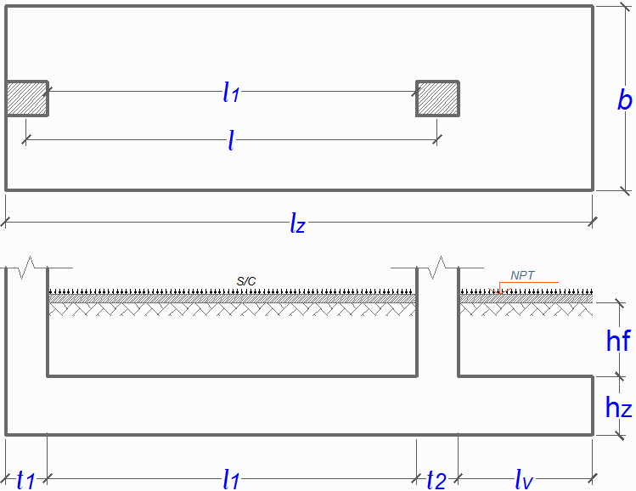

$$σ_{n}=σ_{t}−γ_{pom}∙h_{f}−h_{c}∙γ_{c−}S/C$$
 | 1° | Esfuerzo Neto del Terreno

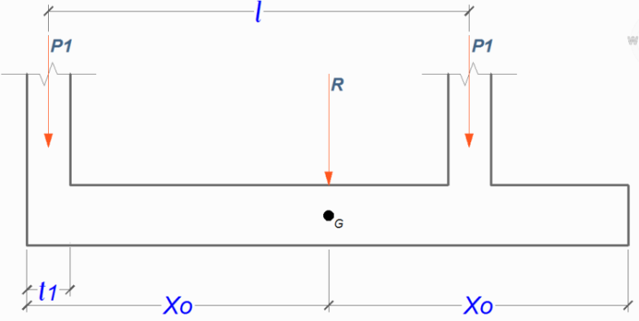
 |  |  | σn = | 1.61 | Kg/cm2
$$A_{zap}=\frac{P_{T}}{σ_{n}}$$
 | 2° | Area de la Zapata

 |  | Pt = | 285000 | Kg
 |  | Azap = | 177018.63354 | cm2
 |  | Xo = | 3.67 | m
 |  | Lz = | 7.34 | m | 7.35 | m
 |  | lv = | 1.20 | m
 |  | b = | 240.84167829 | cm | 240 | cm

$$W_{NU}=\frac{P_{1U}+P_{2U}}{lz}$$
$$W_{nu}=\frac{W_{NU}}{b}$$
 | 3° | Reacción Neta del Terreno

 |  | ● Por Unidad de Longitud |  |  |  |  | ● Por Unidad de Area

 |  | P1u = | 146000 | Kg |  |  | WNU = | 51156.462585 | Kg/m
 |  | P2u = | 230000 | Kg |  |  | b = | 240 | cm
 |  | WNU = | 51156.462585 | Kg/m |  |  | Wnu = | 2.13 | Kg/cm2

 | 3° | Dimensionamiento de la Altura hz de la Zapata

 |  | Para una Cuantía ρ = |  |  | 0.0036 |  | φ = | 0.9
 |  |  |  | ρmin = | 0.0018
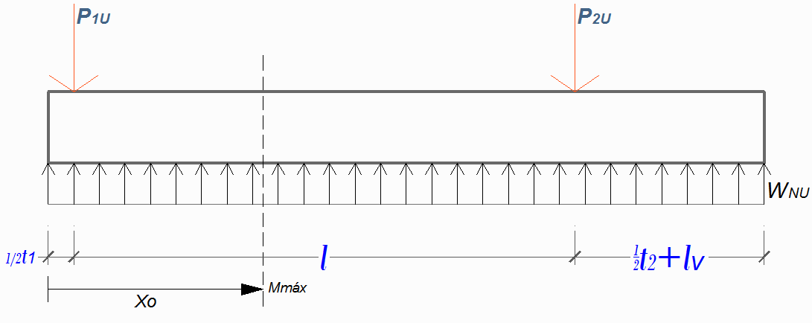

$$V_{z}=−P_{1U}+W_{NU}∙X_{O}=0$$
$$M_{máx}=W_{NU}∙\frac{X_{O}^{2}}{2}−P_{1U}∙\left(X_{O}−\frac{t_{1}}{2}\right)$$
 |  |  |  |  |  |  |  | Xo = | 2.854 | m
 |  |  |  |  |  |  | Mmáx = |  | -171841.2234 | Kg-m
 |  |  |  |  |  |  |  | d = | 74.46 | cm
$$M_{U}=∅∙ρ∙b∙d^{2}∙fy∙\left(1−0.59∙ρ∙\frac{fy}{f^{′}c}\right)$$
 |  |  |  |  |  |  |  | hz = | 82 | cm | hz = | 85 | cm

 |  | Peralte Efectivo en Tramo Interior
 |  | Recubrimiento r = |  |  | 5 | cm |  | d = | 78.73 | cm | Interior
 |  | Varillas a Usar |  | φ: | 1" | Interior
 |  | Peralte Efectivo en Voladizo
 |  | Recubrimiento r = |  |  | 7.5 | cm
 |  | Varillas a Usar |  | φ: | 3/4" | Voladizo |  | d = | 76.55 | cm | Voladizo

 | 4° | Verificaciónes

 |  | ● Por Cortante |  |  |  |  | φ = | 0.75
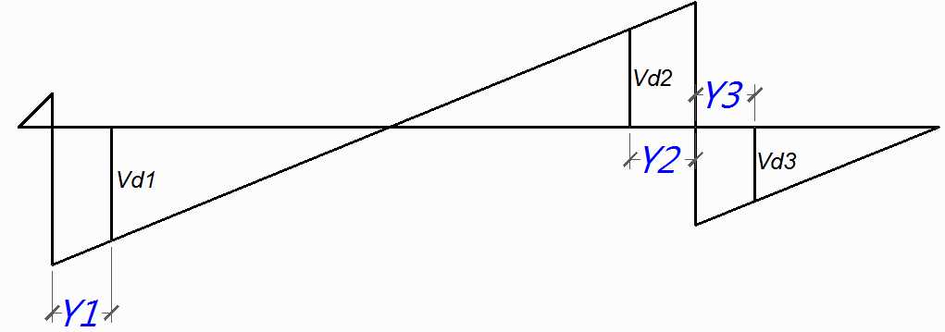

 |  |  | Y1 = | 1.037 | m |  |  | Vd1 = | 80161.632653 | Kg
 |  |  | Y2 = | 1.112 | m |  |  | Vd2 = | 95100.408163 | Kg
 |  |  | Y3 = | 1.091 | m |  |  | Vd3 = | 22201.904762 | Kg
$$V_{n}=\frac{Vu}{∅}$$
$$V_{C}=0.53∙\sqrt{f^{′}c}∙b∙d$$
 |  |  |  |  | Vu = | 95100.4 | Kg
 |  |  |  |  | Vn = | 126800.54422 | Kg |  | Vc = | 132478.80046 | Kg

 |  |  |  |  | Vn < Vc ……….(Conforme)

 |  | ● Por Punzonamiento |  |  |  |  | φ = | 0.75
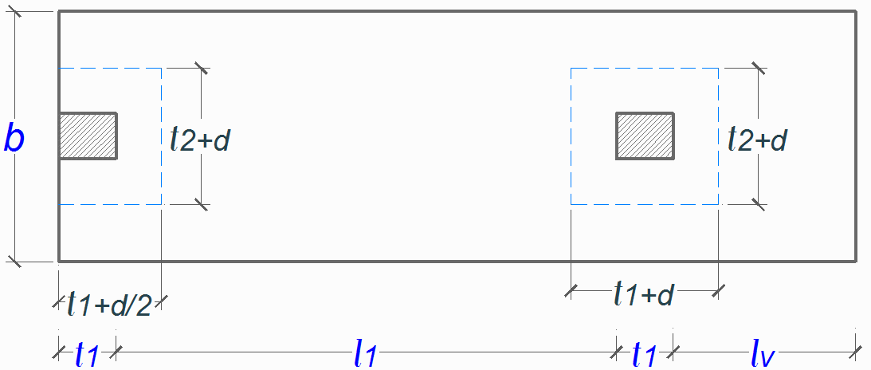

$$V_{U1}=P_{1U}−W_{nu}∙\left(t_{1}+\frac{d}{2}\right)∙\left(t_{2}+d\right) Λ V_{U2}=P_{U2}−W_{nu}∙\left(t_{1}+d\right)∙\left(t_{2}+d\right)$$

$$0.27∙\left(2+\frac{4}{β}\right)∙\sqrt{f^{′}c}∙b_{o}∙d$$

$$V_{C}≤$$
$$0.27∙\left(\frac{α_{s}∙d}{b_{o}}+2\right)∙\sqrt{f^{′}c}∙b_{o}∙d$$

$$1.06∙\sqrt{f^{′}c}∙b_{o}∙d$$

 |  |  | a) Columna Exterior
 |  |  |  |  | Vu = | 128989.60013 | Kg |  | Vn = | 171986.13351 | Kg

 |  |  |  |  | Vc1 = | 404935.2014 | Kg
 |  |  |  |  | Vc2 = | 799156.49226 | Kg | Vc = | 264957.6 | Kg
 |  |  |  |  | Vc3 = | 264957.60092 | Kg

 |  |  |  |  | Vn < Vc ……….(Conforme)

 |  |  | b) Columna Interior
 |  |  |  |  | Vu = | 185997.79352 | Kg |  | Vn = | 247997.05803 | Kg

 |  |  |  |  | Vc1 = | 404935.2014 | Kg
 |  |  |  |  | Vc2 = | 1020549.1895 | Kg | Vc = | 264957.6 | Kg
 |  |  |  |  | Vc3 = | 264957.60092 | Kg

 |  |  |  |  | Vn < Vc ……….(Conforme)

 | 5° | Diseño por Flexión |  |  |  |  | φ = | 0.9
$$R_{U}=\frac{M_{U}}{b∙d^{2}}$$
$$ρ=\frac{100∙∅∙f^{′}c∙fy−\sqrt{{\left(100∙∅∙f^{′}c∙fy\right)}^{2}−23600∙∅∙R_{U}∙f´c∙{fy}^{2}}}{118∙∅∙{fy}^{2}}$$

 |  | ● Refuerzo Superior |  |  | Mu = | 171841.2234 | Kg-m |  | As = | 60.48 | cm2
 |  |  |  |  | Ru = | 11.55 | Kg/cm2 |  | Av = | 5.07 | cm2
 |  |  |  |  | ρ = | 0.0032006091659 |  |  | # var = | 11.93 |  | 14 | Varillas
 |  |  |  |  | ρmin = | 0.0018 |  |  | Esp. S = | 17.7

 |  |  |  |  |  | Usar 14 φ 1" @ 17.7 cm

 |  | ● Refuerzo Inferior |  |  | Mu = | 36832.653061 | Kg-m |  | As = | 33.07 | cm2
 |  |  |  |  | Ru = | 2.62 | Kg/cm2 |  | Av = | 2.85 | cm2
 |  |  |  |  | ρ = | 0.00070006130856 |  |  | # var = | 11.6 |  | 13 | Varillas
 |  |  |  |  | ρmin = | 0.0018 |  |  | Esp. S = | 19.2
 |  |  |  |  |  | Usar 13 φ 3/4" @ 19.2 cm

 | 6° | Diseño en Dirección Transversal
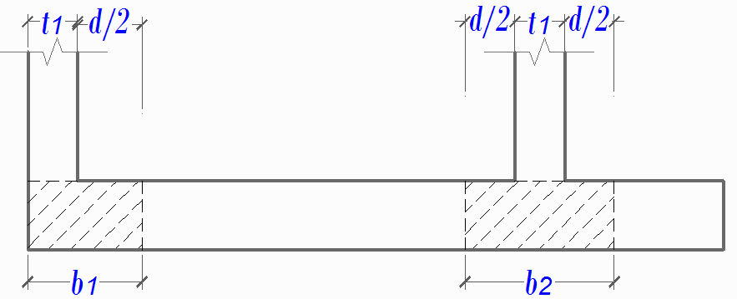
 |  | b1 = | 89.37 | cm |  | 92 | cm
 |  | b2 = | 143.73 | cm |  | 150 | cm
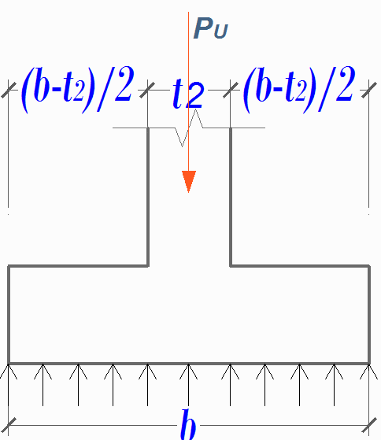

$$q_{NU}=\frac{P_{U}}{b}$$
$$M_{U}=\frac{q_{NU}∙{\left(\frac{b−t_{2}}{2}\right)}^{2}}{2}$$

 |  | ● Zapata Exterior

 |  |  | qNU = | 60833.333333 | Kg/m |  |  | Diámetro de Varilla φ: |  | 3/4"
 |  |  | Mu = | 27451.041667 | Kg-m |  |  |  | Av = | 2.85 | cm2
 |  |  | Ru = | 4.81 | Kg/cm2 |  |  |  | # var = | 4.58 |  | 5 | Varillas
 |  |  | ρ = | 0.0012962804287 |  |  |  |  | Esp. S = | 18.8 | cm
 |  |  | ρmin = | 0.0018
 |  |  | As = | 13.04 | cm2 |  |  | Usar 5 φ 3/4" @ 18.8 cm
S$=36∙∅$
 |  |  | Refuerzo por Montaje:
 |  |  |  |  |  | s = | 68.58 | cm
 |  |  |  |  |  | # var = | 5 | varillas | Usar 5 φ 3/8¨¨ @ 55 cm
 |  |  |  |  |  | Esp. S = | 55 | cm

 |  | ● Zapata Interior

 |  |  | qNU = | 95833.333333 | Kg/m |  |  | Diámetro de Varilla φ: |  | 1/2"
 |  |  | Mu = | 36686.197917 | Kg-m |  |  |  | Av = | 1.27 | cm2
 |  |  | Ru = | 3.95 | Kg/cm2 |  |  |  | # var = | 16.74 |  | 18 | Varillas
 |  |  | ρ = | 0.0010609110827 |  |  |  |  | Esp. S = | 7.9 | cm
 |  |  | ρmin = | 0.0018
 |  |  | As = | 21.26 | cm2 |  |  | Usar 18 φ 1/2" @ 7.9 cm

Parametros
Coeficientes φ para Diseño |  |  | Varilla | Diámetro | Area
Factores φ | NTE E.060 | ACI 318S-08 | 3/8" | 0.9525 | 0.71 | 3 |  |  | 1.5 | 1.2 | 1
Tensión | 0.90 | 0.90 | 1/2" | 1.27 | 1.27 | 4
Compresión | 0.70 | 0.65 | 5/8" | 1.5875 | 1.98 | 5
Cortante | 0.85 | 0.75 | 3/4" | 1.905 | 2.85 | 6
 |  |  | 1" | 2.54 | 5.07 | 8
Combinaciones para Carga Estática |  |  | 1 3/8" | 3.4925 | 9.58 | 11
Coeficientes | NTE E.060 | ACI 318S-08
Carga Muerta | 1.50 | 1.20
Carga Viva | 1.80 | 1.60

Longitudes de Desarrollo
 |  |  |  |  |  | Factores Ψ | Descripción | Valor
 |  |  |  |  |  | Ψt | Varillas Superiores | 1.30
 |  |  |  |  |  |  | Otras Varillas | 1.00
 |  |  |  |  |  | Ψe | Varillas o alambres con recubrimiento Expóxico con menos de 3db de recubrimiento o separación libre menor de 6db | 1.50
 |  |  |  |  |  |  | Todas la Otras Varillas o Alambre con Recubrimiento Epóxico | 1.20
 |  |  |  |  |  |  | Refuerzo sin Recubrimiento y con recubrimiento con zinc | 1.00
 |  |  |  |  |  | Ψs | Varillas o alambres menores o iguales a la #6 | 0.80
 |  |  |  |  |  |  | Varillas mayores o iguales a la #7 | 1.00
 |  |  |  |  |  | λ | Concreto de Peso Liviano | 0.75
$$\frac{f_{ct}}{1.78∙\sqrt{f^{′}c}}≤1.0$$
 |  |  |  |  |  |  | Cuando se especifica fct
 |  |  |  |  |  |  | Concreto de Peso Normal | 1.00

